Лист 1
Прайс-лист
МИР ПРЯЖИ

В валюте: руб. (курс 1).
Цены указаны на 07.08.2020

№ | Номенклатура/ Характеристика номенклатуры | Описание | Изображение | Артикул | Цена | Ед. | Остаток | Ссылка на сайт
 | Запасное лезвие DAFA для раскроечного ножа, d = 45 мм | Запасное лезвие DAFA для раскроечного ножа, d = 45 мм | 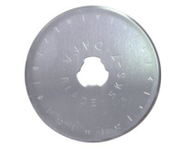 | RB-01 | 50.20 |  |  | Изображение
 | Запасное лезвие DAFA для раскроечного ножа, d = 45 мм |  |  |  | 50.20 | шт | 583 | Изображение

